info
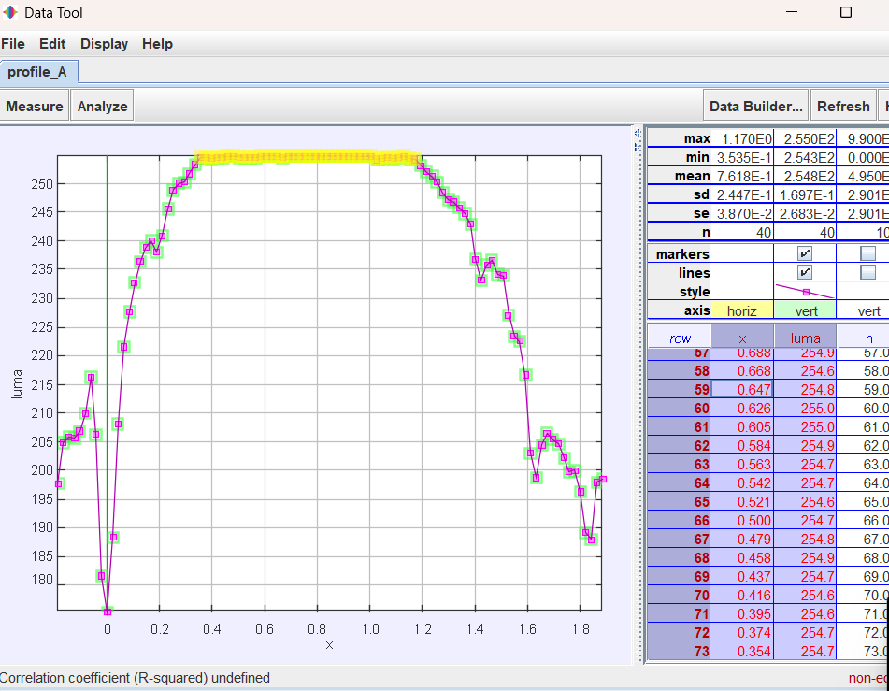
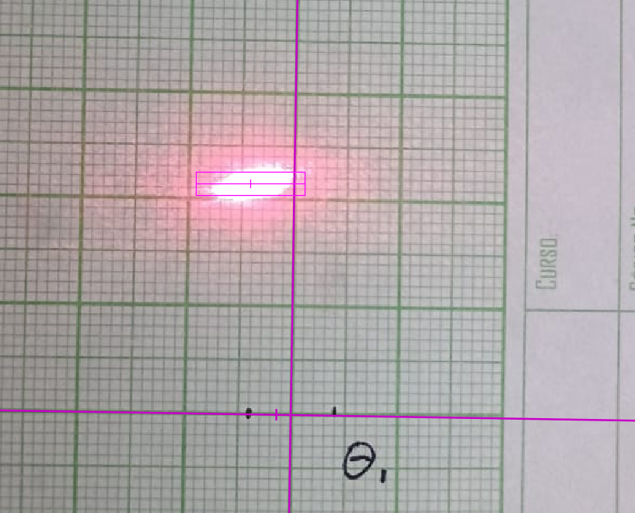
Descripción variables
Todo se toma en centimetros
Se determina como en la imagen
Se utiliza spread = 10 en el perfil
Como punto de inicio se toma el segundo cuadrado

